tulos
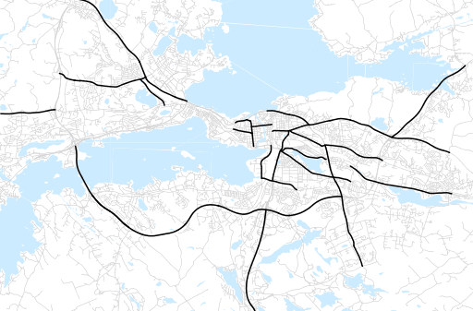
Otsikko | elokuu 2022
Tilasto | liikennesuorite
Laskenta-aineisto | Kuukauden konstruoitu keskivuorokausiliikenne
Laskentajakso | 09.21 - 08.22
Viikonpäivät
Aikaväli
Vertailujakso

 | syyskuu-21 | lokakuu-21 | marraskuu-21 | joulukuu-21 | tammikuu-22 | helmikuu-22 | maaliskuu-22 | huhtikuu-22 | toukokuu-22 | kesäkuu-22 | heinäkuu-22 | elokuu-22
Liikennesuorite | 1,800,611 | 1,767,826 | 1,780,514 | 1,639,798 | 1,487,255 | 1,564,165 | 1,634,707 | 1,675,283 | 1,813,250 | 1,795,648 | 1,726,176 | 1,809,157

Kuukausiraportti

